Sheet1
1. | 流れ図は、シフト演算と加算の繰り返しによって、2進整数の乗算を行う手順を表したものである。
 | この流れ図中の a，b の組合せとして、適切なものはどれか。
 | ここで、乗数と被乗数は符号なしの16ビットで表される。X，Y，Z は32ビットのレジスタであり、けた送りは論理シフトを用いる。最下位ビットを第0ビットと記す。
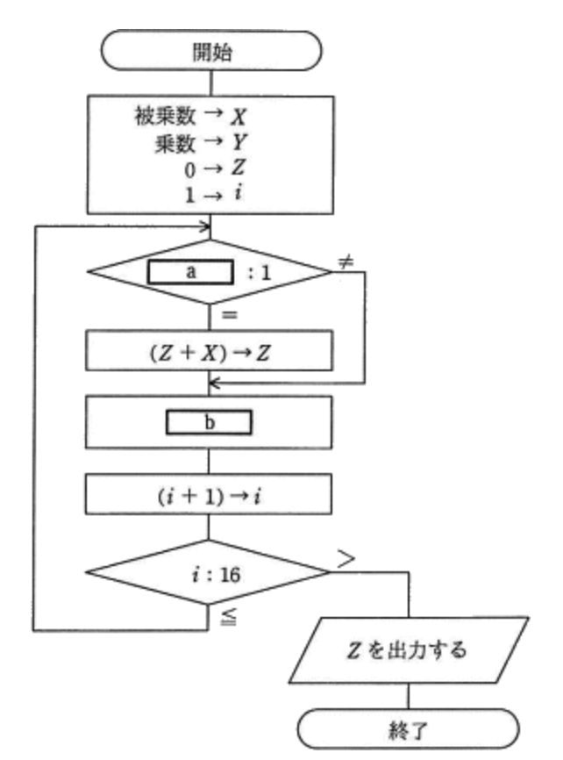

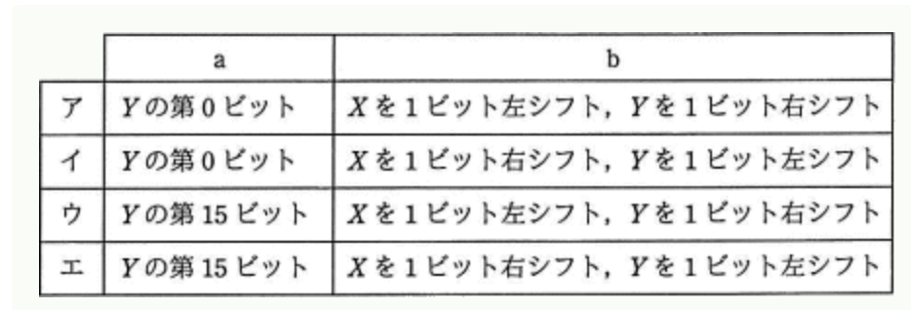

 |  | ＜回答欄＞

2. | x と y を自然数とするとき、流れ図で表される手続を実行した結果として、適切なものはどれか。
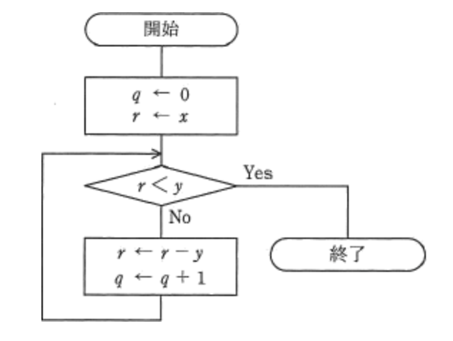

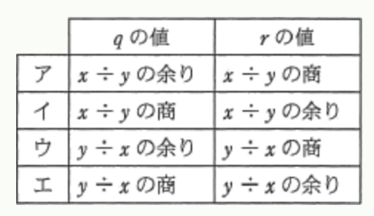

 |  | ＜回答欄＞

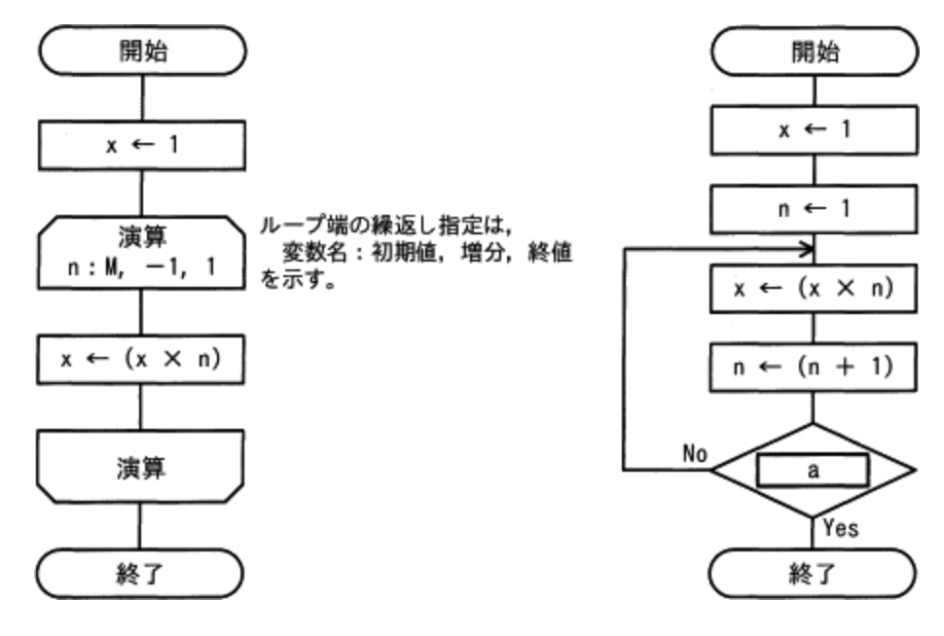
3. | 正の整数 M に対して，次の二つの流れ図に示すアルゴリズムを実行したとき，結果 x の値が等しくなるようにしたい。
 | a に入れる条件として，適切なものはどれか。

 |  | ＜回答欄＞

4. | 次の流れ図は，10進整数 j（0＜j＜100）を8桁の2進数に変換する処理を表している。
 | 2進数は下位桁から順に，配列の要素 NISHIN(1) から NISHIN(8) に格納される。
 | 流れ図の a 及び b に入れる処理はどれか。ここで，j div 2 は j を2で割った商の整数部分を，j mod 2 は j を2で割った余りを表す。
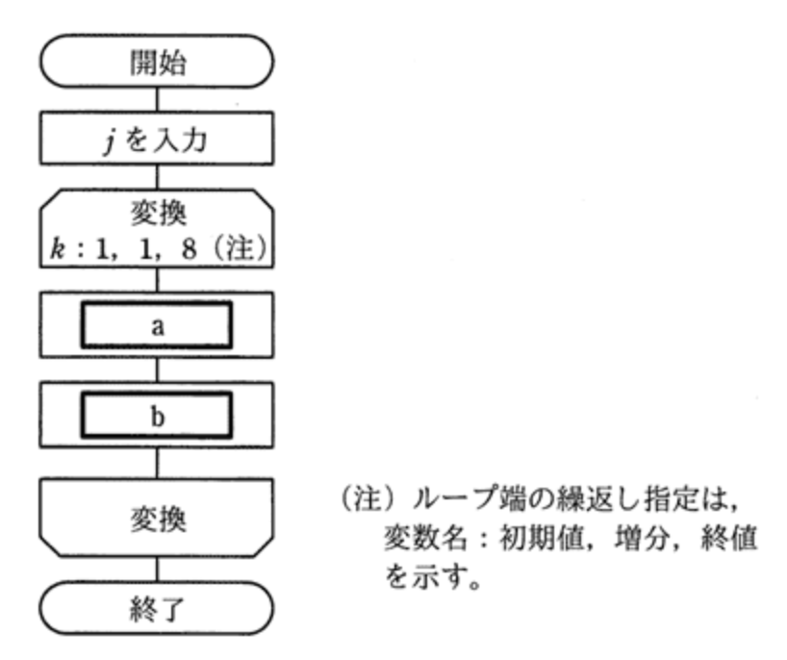

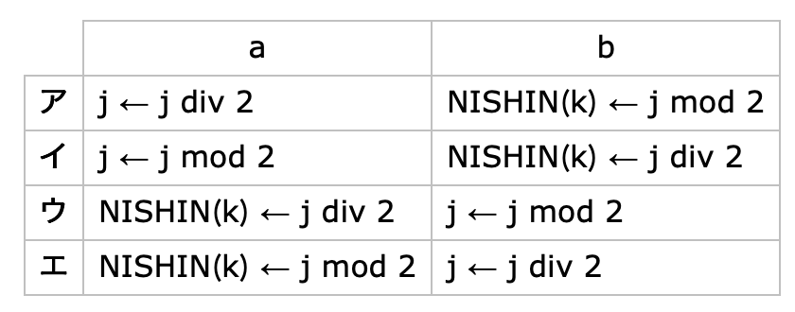

 |  | ＜回答欄＞

5. | 関数 calcMean は、要素数が 1 以上の配列 dataArray を引数として受け取り、要素の値の平均を戻り値として返す。
 | プログラム中の a、b に入れる字句の適切な組合せはどれか。ここで、配列の要素番号は 1 から始まる。
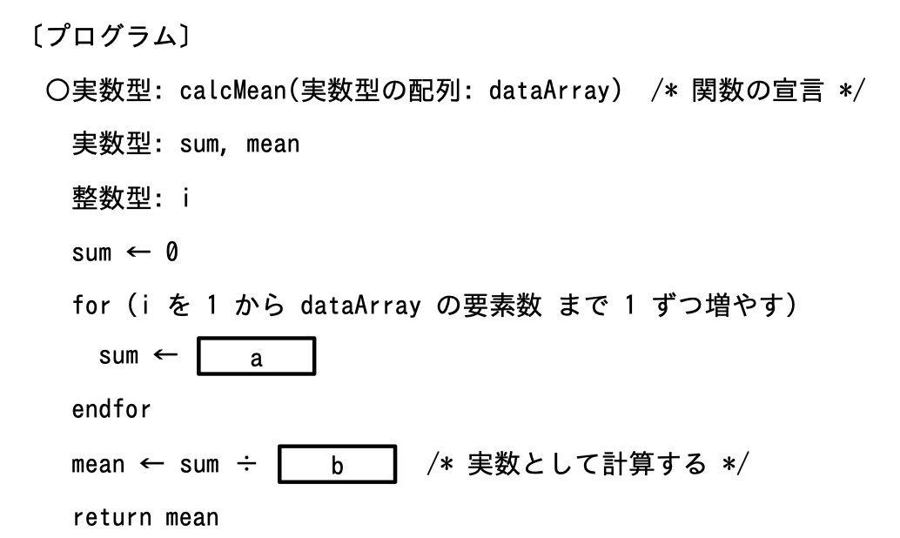

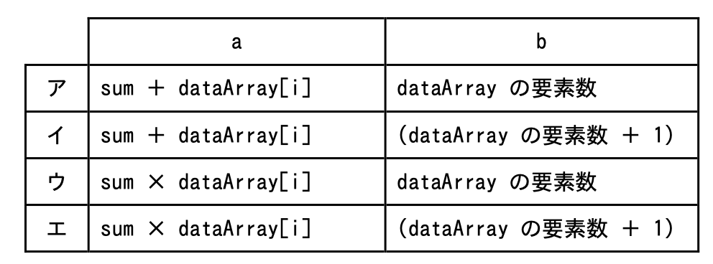

 |  | ＜回答欄＞

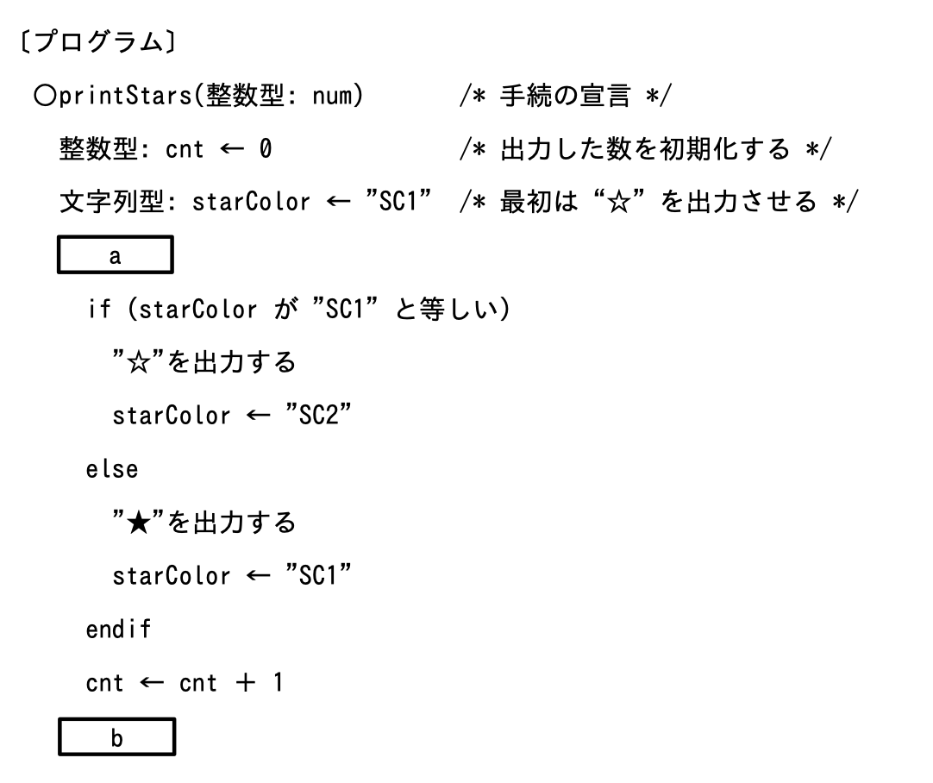
6. | 手続 printStars は，“☆” と “★” を交互に，引数 num で指定された数だけ出力する。
 | プログラム中の a，b に入れる字句の適切な組合せはどれか。ここで，引数 num の値が 0 以下のときは，何も出力しない。

 |  | ＜回答欄＞

